Planilha Orçamentária
SECRETARIA DE ESTADO DA SAÚDE
 |  |  | GABINETE DO SECRETÁRIO

 |  |  | NÚCLEO DE INFRAESTRUTURA EM SAÚDE - NIS

 |  |  | COORDENAÇÃO DE INFRA-ESTRUTURA EM SAÚDE

Serviço: ELABORAÇÃO DO PROJETO DE INSTALAÇÕES ELÉTRICAS, PROTEÇÃO CONTRA DESCARGAS ATMOSFÉRICAS (SPDA) E DE PREVENÇÃO E COMBATE À INCÊNDIOS, ASSIM COMO PLANILHA ORÇAMENTÁRIA, MEMORIAIS TÉCNICOS E CRONOGRAMA FÍSICO-FINANCEIRO |  |  |  |  | Município: TERESINA - PI
LOCAL: LACEN-PI

PLANILHA ORÇAMENTÁRIA

Item | Discriminação |  |  | Unidade | Quantidade | Custo Unitário | Preço unitário com BDI | Preço Total | % do Item
 |  |  |  |  |  |  | 15.37%

 | ELABORAÇÃO DE PROJETOS

1.0 | ELABORAÇÃO DE PROJETOS |  |  |  |  |  |  | 19,005.14 | 100.00%
1.1 | PROJETO DE INSTALAÇÕES ELÉTRICAS | - | - | m² | 1,435.00 | 5.12 | 5.91 | 8,480.85 | 44.62%
1.2 | PROJETO DE SISTEMA DE PREVENÇÃO E COMBATE À INCÊNDIOS (SPDA) | - | - | m² | 1,435.00 | 1.23 | 1.42 | 2,037.70 | 10.72%
1.3 | PROJETO DE PREVENÇÃO E COMBATE À INCÊNDIO - EXTINTOR E HIDRANTE | - | - | m² | 1,435.00 | 3.41 | 3.94 | 5,653.90 | 29.75%
1.4 | ELABORAÇÃO DE ORÇAMENTO E ESPECIFICAÇÕES. | - | - | m² | 1,435.00 | 0.91 | 1.05 | 1,506.75 | 7.93%
 | SUBTOTAL |  |  |  |  |  |  | 17,679.20
1.5 | APROVAÇÃO DOS PROJETOS (MÍNIMO 5% DO PREÇO DE CUSTO) |  | 7.5 | % | 15,323.91 | 1,149.29 | 1,325.94 | 1,325.94 | 6.98% | 15323.914362

 | TOTAL GERAL COM BDI |  |  |  |  |  |  | 19,005.14 | 100.00%

 | Importa o presente orçamento a quantia de R$ 19.005,14 (Dezenove Mil Cinco Reais e Quatorze Centavos)

 | Os custos adotados estão referenciados à Tabela de Honorários de Projetos / Consultorias da CEHOP/SE e atualizados para julho/2014 pelo INCC-col 35 - FGV.

CRONOGRAMA
SECRETARIA DE ESTADO DA SAÚDE
 |  |  |  |  | GABINETE DO SECRETÁRIO
 |  |  |  |  | NÚCLEO DE INFRAESTRUTURA EM SAÚDE - NIS
 |  |  |  |  | COORDENAÇÃO DE INFRA-ESTRUTURA EM SAÚDE

Serviço: ELABORAÇÃO DO PROJETO DE INSTALAÇÕES ELÉTRICAS, PROTEÇÃO CONTRA DESCARGAS ATMOSFÉRICAS (SPDA) E DE PREVENÇÃO E COMBATE À INCÊNDIOS, ASSIM COMO PLANILHA ORÇAMENTÁRIA, MEMORIAIS TÉCNICOS E CRONOGRAMA FÍSICO-FINANCEIRO |  |  |  |  |  |  | Município: Teresina - PI
Local: LACEN-PI

CRONOGRAMA FÍSICO-FINANCEIRO

ITEM | DISCRIMINAÇÃO | % DO ITEM | VALOR DO ITEM | 30 DIAS |  | 60 DIAS |  | 90 DIAS |  | TOTAL
 |  |  |  | % | VALOR | % | VALOR | % | VALOR

ELABORAÇÃO DE PROJETOS
1.1 | PROJETO DE INSTALAÇÕES ELÉTRICAS | 44.62% | R$ 8,480.85 | 30% | R$ 2,544.26 | 60% | R$ 5,088.51 | 10% | R$ 848.09 | R$ 8,480.85
1.2 | PROJETO DE SISTEMA DE PREVENÇÃO E COMBATE À INCÊNDIOS (SPDA) | 10.72% | R$ 2,037.70 | 20% | R$ 407.54 | 65% | R$ 1,324.51 | 15% | R$ 305.66 | R$ 2,037.70
1.3 | PROJETO DE PREVENÇÃO E COMBATE À INCÊNDIO - EXTINTOR E HIDRANTE | 29.75% | R$ 5,653.90 | 20% | R$ 1,130.78 | 65% | R$ 3,675.04 | 15% | R$ 848.08 | R$ 5,653.90
1.4 | ELABORAÇÃO DE ORÇAMENTO E ESPECIFICAÇÕES. | 7.93% | R$ 1,506.75 | 0% | R$ - | 80% | R$ 1,205.40 | 20% | R$ 301.35 | R$ 1,506.75
1.5 | APROVAÇÃO DOS PROJETOS (MÍNIMO 5% DO PREÇO DE CUSTO) | 6.98% | R$ 1,325.94 | 0% | R$ - | 0% | R$ - | 100% | R$ 1,325.94 | R$ 1,325.94
 | TOTAL COM BDI |  | R$ 19,005.14 |  | R$ 4,082.58 |  | R$ 11,293.45 |  | R$ 3,629.12 | R$ 19,005.14
 | TOTAL DO PERÍODO (%) | 100% |  | 21.48% |  | 59.42% |  | 19.10% |  | 100.00%

BDI

 |  | GOVERNO DO ESTADO DO PIAUÍ | GOVERNO DO ESTADO DO PIAUÍ
 |  | SECRETARIA DE ESTADO DA SAÚDE | SECRETARIA DE ESTADO DA SAÚDE
 |  | NÚCLEO DE INFRAESTRUTURA EM SAÚDE - NIS | NÚCLEO DE INFRAESTRUTURA EM SAÚDE - NIS

CÁLCULO DO BDI

Composição do BDI |  |  |  |  |  |  |  | Percentuais (%)
1. Lucro |  |  |  |  |  |  |  | 5.00%
2. Administração central |  |  |  |  |  |  |  | 1.00%
3. Despesas financeiras |  |  |  |  |  |  |  | 0.59%
4. ISSQN |  |  |  |  |  |  |  | 3.00%
5. PIS |  |  |  |  |  |  |  | 0.65%
6. COFINS |  |  |  |  |  |  |  | 3.00%
7.INSS (2% sobre o faturamento) |  |  |  |  |  |  |  | 0.00%
8. Garantia e riscos |  |  |  |  |  |  |  | 0.97%

Fórmula
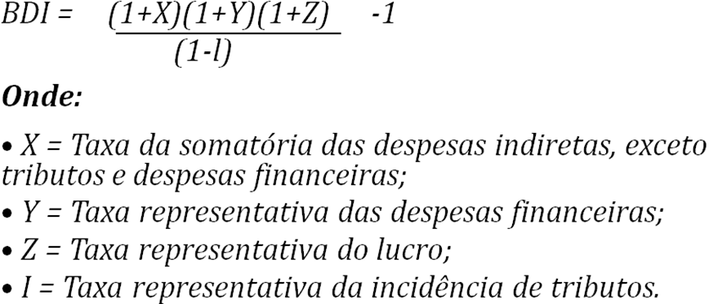

Cálculo

BDI = | (1 + | 0.0100 | + | 0.0097 | ) | (1 + | 0.0059 |  | ) | (1 + | 0.0500 | ) | -1
 |  | (1 | - | 0.0300 | - | 0.0065 | - | 0.0300 | - |  | )

BDI = | 15.37%

